概要
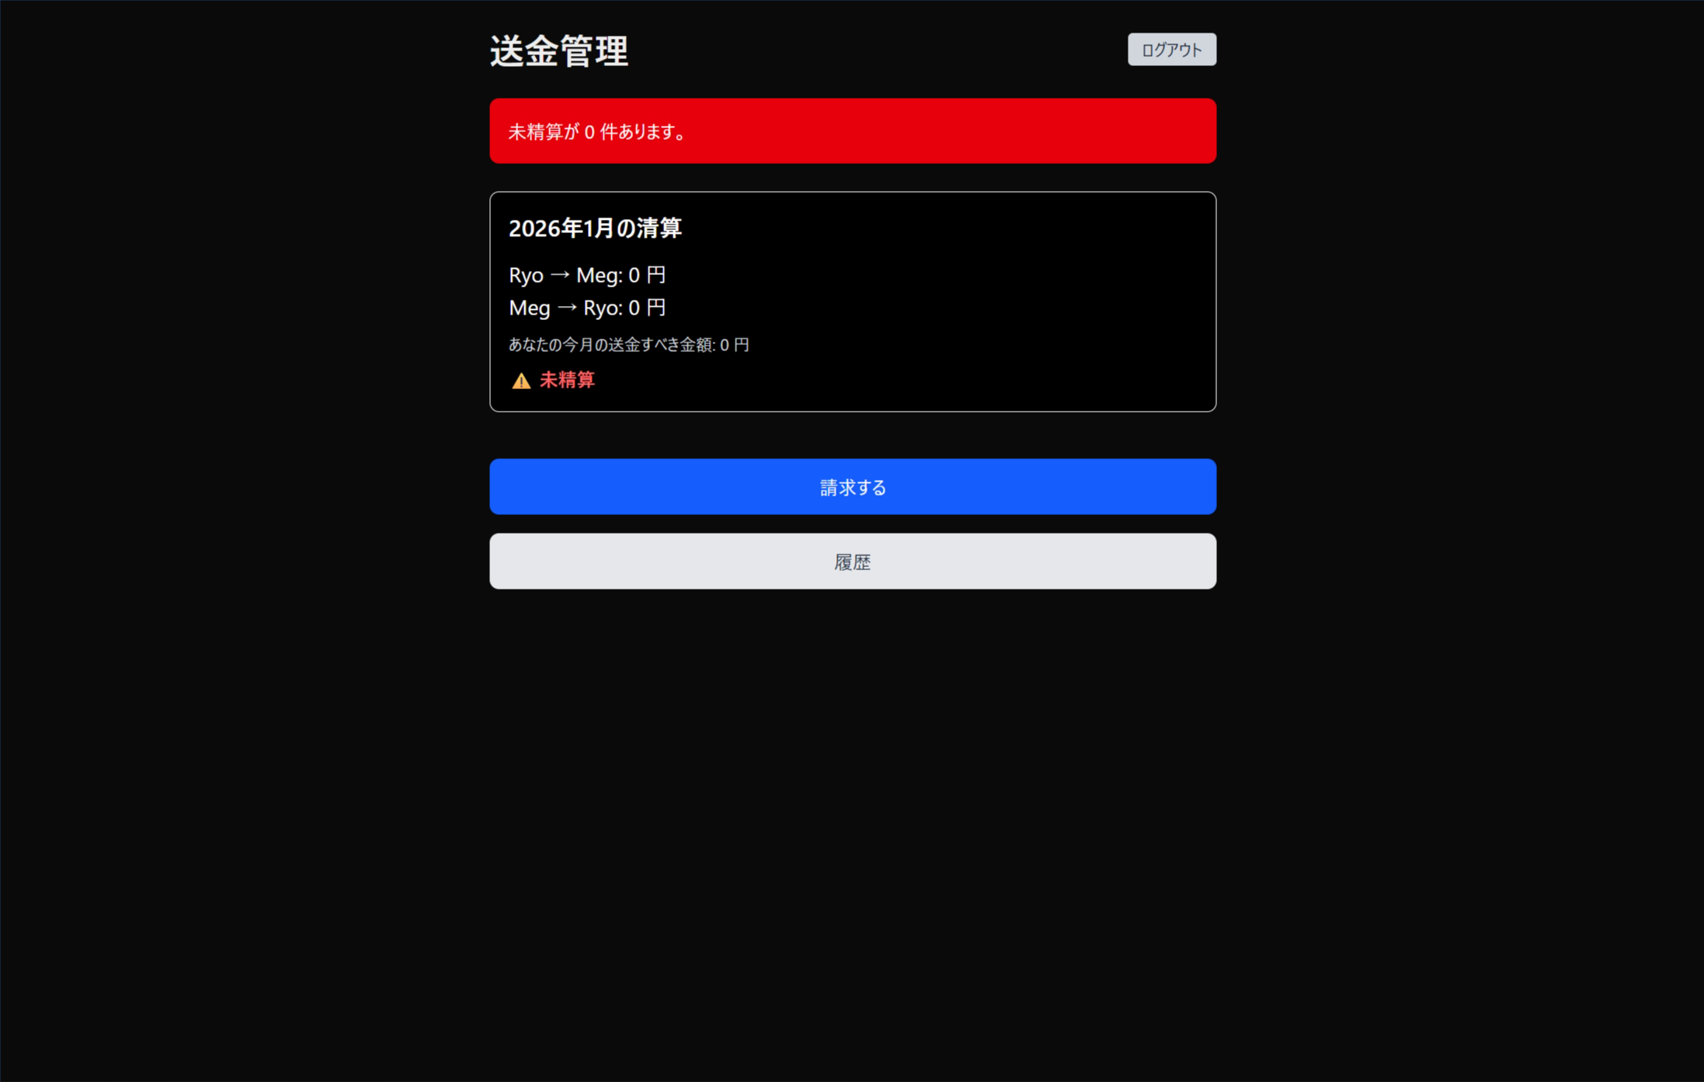
画面ID： | 02_summary | 画面名： | サマリ画面

概要
 | ・目的：当該月の送金状況を確認する

画面イメージ

